Solicitud gráfica
 | Área: | Ciencias Naturales |  |  | Fecha:
 | Grado: | 9 |  |  | 2016-01-07
 | Título del tema: | El material hereditario y su expresión |  |  | ¿Cuaderno de estudio o recurso? | Recurso
 | Editor: | Miguel Aljure |  |  | Motor del recurso | F4

 | Código guión o recurso: | CN_09_01_REC220 | ← Para determinar este código, visite la hoja de Ayuda
 |  |  |  |  | ESPECIFICACIÓN DE ARCHIVOS A ENTREGAR
Núm. | Archivo Shutterstock o ruta en web | Imagen para: | Tipo | Ubicación de la imagen en el recurso F4 | Nombre imagen SMALL | Tamaño imagen SMALL | Nombre imagen ZOOM | Tamaño imagen ZOOM | Descripción | Observaciones
IMG01 | 106781666 | Recurso F4 | Fotografía | Inicio | CN_09_01_REC220_IMG01.jpg | 950 x 435 px |  |  | Lupa sobre célula | Quitar todos los textos d ela imagen, y hacer una lupa que amplie el mRNA que está saliendo del núcleo.
IMG02 | 303919937 | Recurso F4 | Fotografía | Contenido | CN_09_01_REC220_IMG02.jpg | 750 x 365 px |  |  | Varias proteínas
IMG03 | 223480267 | Recurso F4 | Fotografía | Extra | CN_09_01_REC220_IMG03.jpg | 330 x 475 px |  |  | Un dibujo del ADN y diferentes tipos de células
IMG04 | 265052483 y 94692370 | Recurso F4 | Fotografía | Contenido | CN_09_01_REC220_IMG04.jpg | 750 x 365 px |  |  | ADN, ARN y Proteína | Pone la imagen del ADN a la izquierda, representar a su derecha el ARN con una sola de las dos cadenas de la primera imagen (y cambiarle el color), y poner la otra imagen, la proteína, a la derecha.
IMG05 | 163605509 | Recurso F4 | Ilustración | Extra | CN_09_01_REC220_IMG05.jpg | 330 x 475 px |  |  | Traducción de proteínas | Eliminar el texto que dice Small ribosomal unit, y cambiar los demás así: Largue ribosomal unit por Ribosoma; Growing polypeptide chain por Proteína; tRNA por ARNt, mRNA por ARNm.
IMG06 | 200051120 | Recurso F4 | Fotografía | Contenido | CN_09_01_REC220_IMG06.jpg | 750 x 365 px |  |  | Hombre con signos de interrogación
IMG07 | 106781666 | Recurso F4 | Ilustración | Extra | CN_09_01_REC220_IMG07.jpg | 330 x 475 px |  |  | Diagrama con los procesos de trascripción y traducción | Quitar los círculos que representan el núcleo y el citoplasma, así como esos textos. Cambiar los siguientes textos como sigue: DNA por ADN, Transcription por Transcripción, RNA por ARN, Splicing por Edición del ARN, mRNA por ARN, Export por Movilización del ARN, Translation por Traducción, a.a chain por proteína, Folding por Edición de la proteína, Proteín por proteína editada.
IMG08 | 251347138 | Recurso F4 | Fotografía | Contenido | CN_09_01_REC220_IMG08.jpg | 750 x 365 px |  |  | Muchas señales de stop
IMG09 | http://www.slideshare.net/ymgallo/regulacin-gnica-2 | Recurso F4 | Ilustración | Extra | CN_09_01_REC220_IMG09.jpg | 330 x 475 px |  |  | Puntos de la regulación de la expresión | Ilustrar la gráfica de la primera diapositiva y quitar el título. Hacer lo siguientes reemplazos de texto: ARNm (transcripción primaria) por ARN sin editar; Regulación del splicing por Regulación de la edición de ARN; ARNm por ARN editado [aparece después de la palabra Núcleo]; ARNm estable por ARN editado; Transducción por Traducción; Regulación de la transducción por Regulación de la traducción.
IMG10 | 121335154 | Recurso F4 | Fotografía | Contenido | CN_09_01_REC220_IMG10.jpg | 750 x 365 px |  |  | Célula en 3d
IMG11 | Ver observaciones | Recurso F4 | Ilustración | Extra | CN_09_01_REC220_IMG11.jpg | 330 x 475 px |  |  | Transcripción y traducción en la célula | 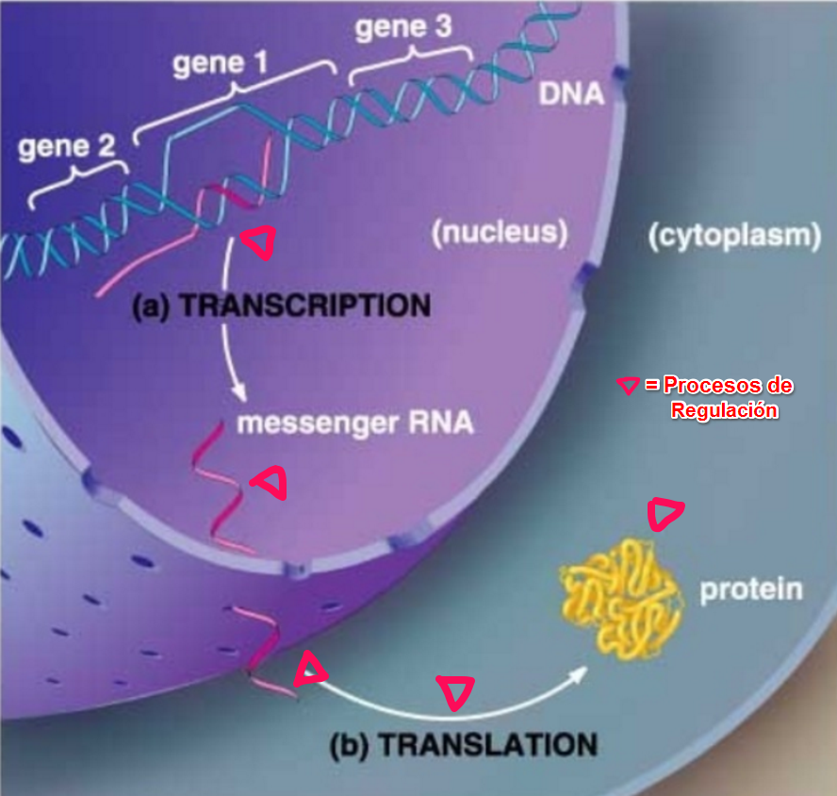 Se cambian las palabras: gene por Gen, (nucleus) por (núcleo), (cytoplasm) por (citoplasma), (a) TRANSCRIPTION por TRANSCRIPCIÓN, messenger RNA por ARNm, (b) TRANSLATION por TRADUCCIÓN, protein por proteína.

